报价单
YS家具报价
位置 | 产品图片 | 产品面料颜色色卡代号 | 产品尺寸 | 数量 (张) | 出厂价单张 (RMB) | 总金额 (RMB)
客厅
玄关换鞋凳 | 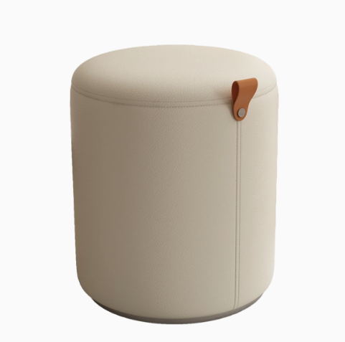 | 超纤皮 | 340*420*340 | 1 | ¥200 | ¥200
客厅沙发 | 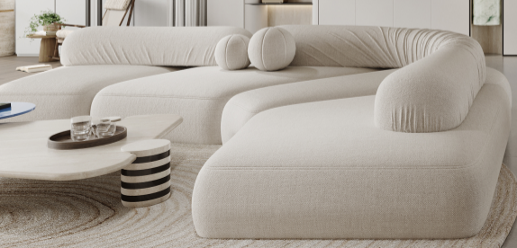 | 高定布艺 单独开模定制 四个模块+2个可移动定型棉靠背 | 3400*2300 定制尺寸 | 1 | ¥29,800 | ¥29,800 | 也可以做岩石三个块一条毛毛虫，原版复刻 价格26800 做高定岩石24500
客厅单椅 | 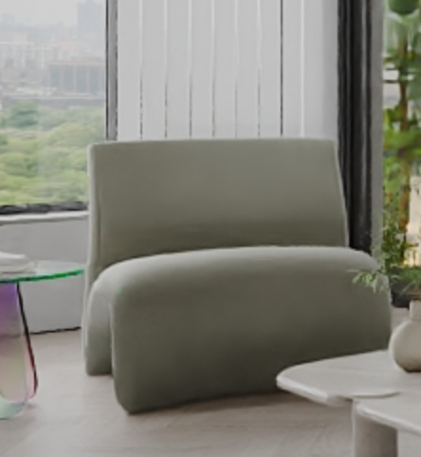 | 有拉力面料 | 64*100*78 | 1 | ¥3,850 | ¥3,850
客厅边几 | 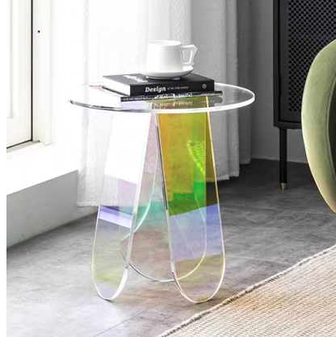 | 亚克力 | 500*450 | 1 | ¥1,250 | ¥1,250
客厅茶几 | 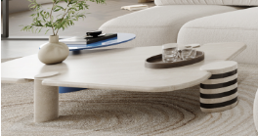 | 实木+进口贴皮 （定制） | 850*1100 （预估） | 1 | ¥6,850 | ¥6,850
餐厅
桌子 | 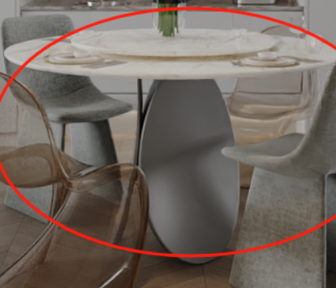 | 不锈钢枪灰色+天然大理石 （定制不锈钢桌腿） | 餐桌：1250*1250*750 转盘：800*800 | 1 | ¥13,800 | ¥13,800
椅子 |  | PE | 480*550*850 | 2 | ¥800 | ¥1,600
吧椅 | 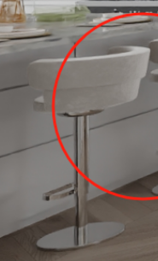 | 布艺＋不锈钢 | 标准 | 2 | ¥1,680 | ¥3,360
椅子 | 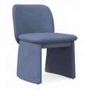 | 布艺 | 550*630*800 | 2 | ¥1,490 | ¥2,980
露台区
休闲椅 | 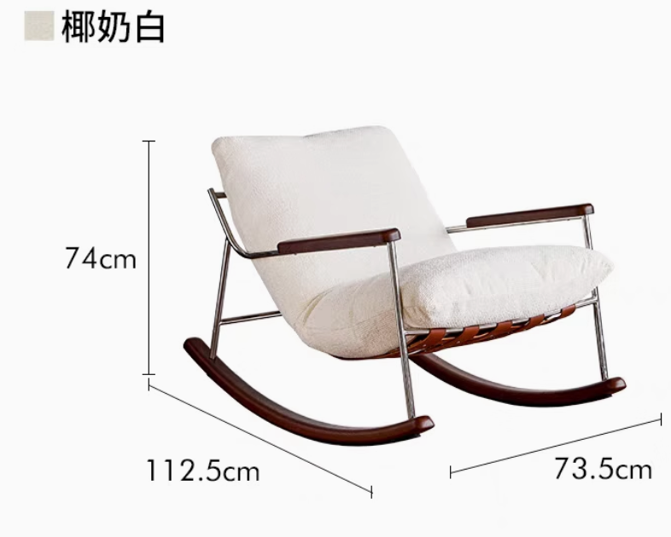 | 进口白蜡木+软包+定制色 | 定制尺寸 | 1 | ¥2,480 | ¥2,480
边几 | 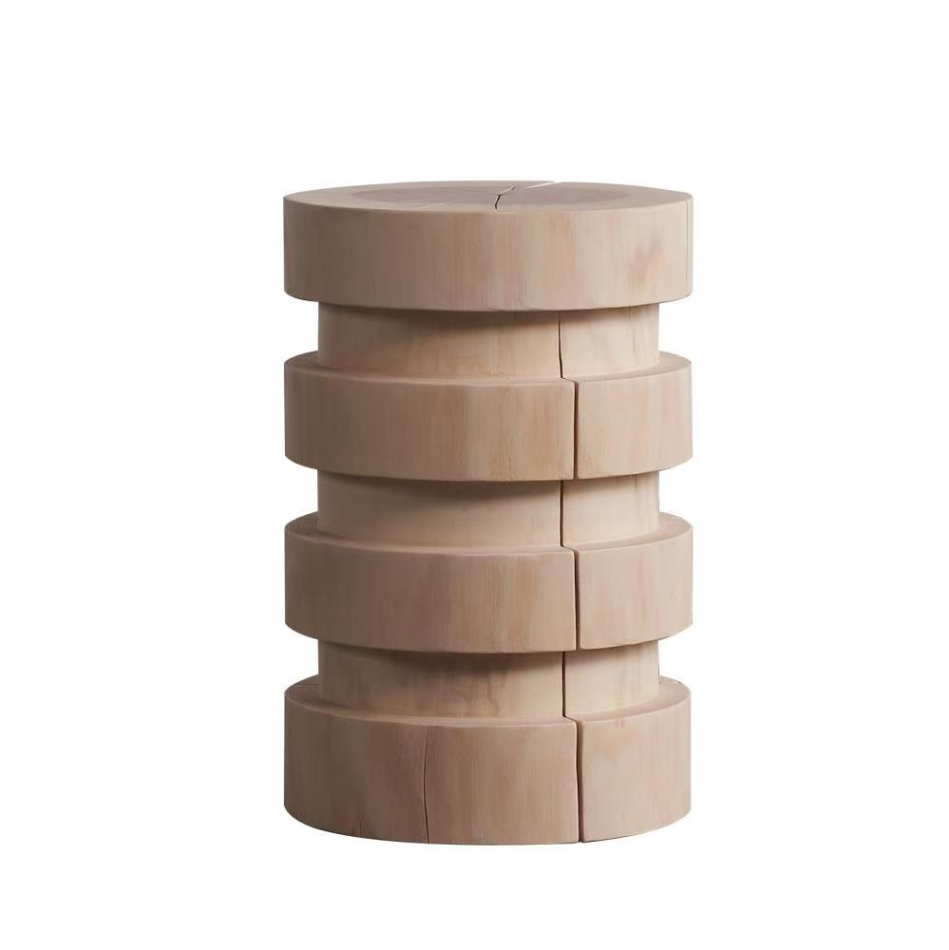 | 进口实木+定制色 | 直径300*高450 | 1 | ¥1,870 | ¥1,870
主卧
床 | 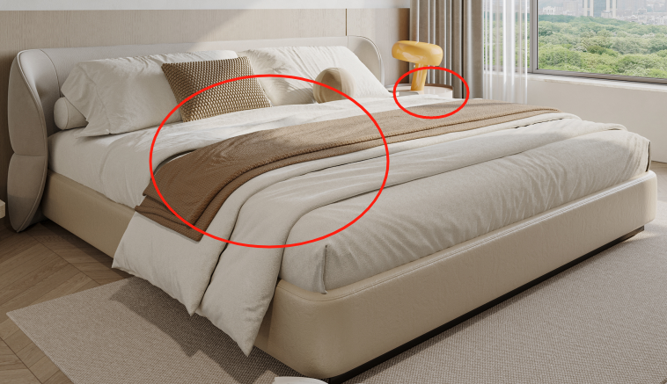 | 高定布艺+全松木框架 +高密度海绵+ 松木排骨架+环保脚 | 2400*2400*920 | 1 | ¥8,560 | ¥8,560
床头柜 | 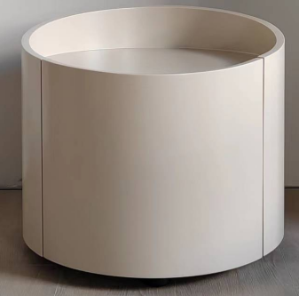 | 实木夹板弯板+实木底座+中纤板+烤漆 | 450*380*485 | 1 | ¥1,650 | ¥1,650
斗柜+桌子 | 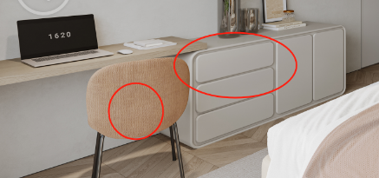 | 多层实木+烤漆 （按图定制） | 边柜：1800*450*700 书桌：1400*450*750 | 1 | ¥9,800 | ¥9,800
化妆椅 | 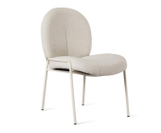 | 五金框架+布艺 | 570*630*860 | 1 | ¥1,375 | ¥1,375
次卧1
床 | 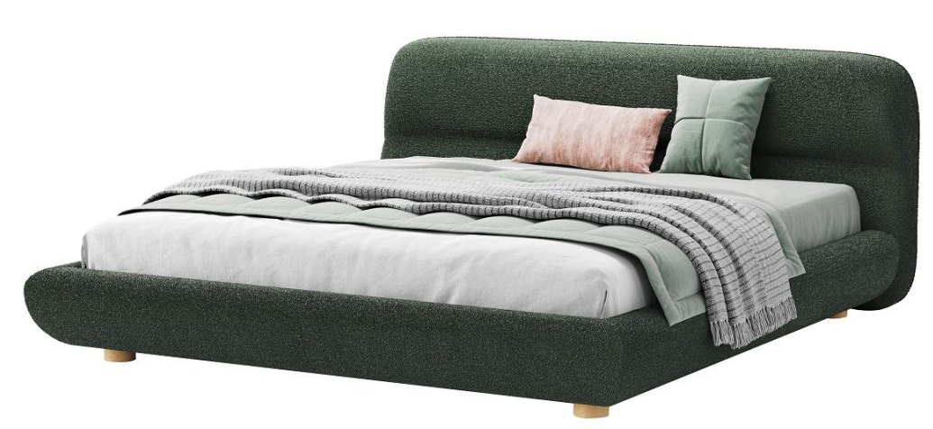 | 布艺+高密度海绵+实木 床侧 | 1850*2300*980 床垫：1500*2000 | 1 | ¥7,920 | ¥7,920 | 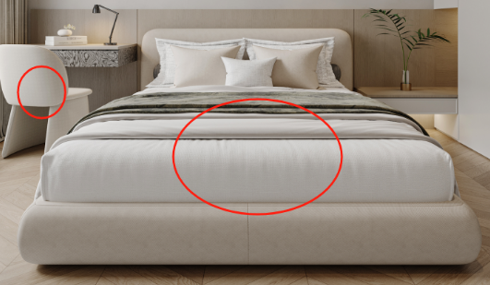
椅子 |  | 布艺 | 550*630*800 | 1 | ¥1,490 | ¥1,490
次卧2
边几 | 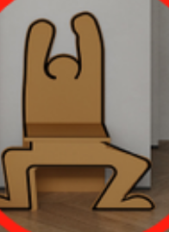 | 成品 | 780*230*480 | 1 | ¥830 | ¥830
书房
书椅 | 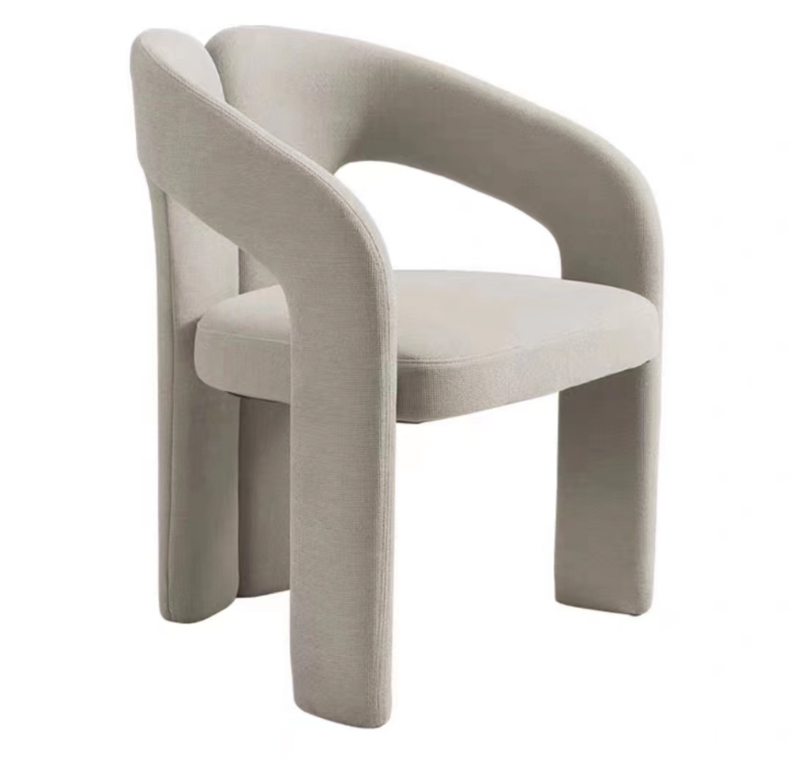 | 布艺 | 60*59*75 | 1 | ¥1,650 | ¥1,650 | 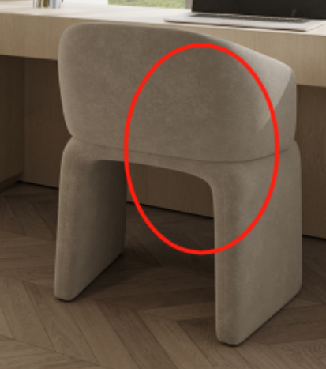
软装饰品
装饰罐 | 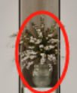 | 类似款 | 250*250 | 1 | ¥500 | ¥500
落地灯 |  | 宣纸 | 1450*430 | 1 | ¥1,496 | ¥1,496
餐厅挂画 | 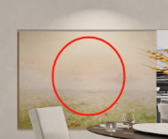 | 彩绘 | 1200*1000 | 1 | ¥2,980 | ¥2,980
走廊挂画 | 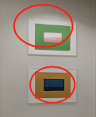 | 喷绘 | 600*400 | 2 | ¥560 | ¥1,120
主卧挂画 | 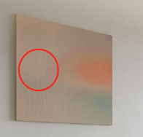 | 岩砂 | 800*800 | 1 | ¥800 | ¥800
次卧1挂画 | 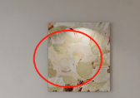 | 彩绘 | 600*750 | 1 | ¥1,200 | ¥1,200
书房挂画 | 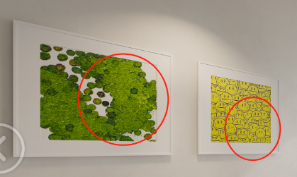 | 喷绘 | 650*450 | 2 | ¥580 | ¥1,160
次卧2挂画 |  | 喷绘 | 400*400 | 1 | ¥360 | ¥360
次卧2地毯 | 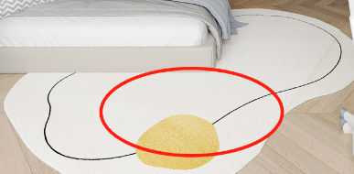 | 混纺定制 | 1200*1800 | 1 | ¥1,450 | ¥1,450
 |  |  |  | 合计 |  | ¥112,381

